General tables
PZPM analysis based on CEP |  |  |  |  |  | 2022-09-05
 |  |  |  |  |  | units
First Registrations of New Trailers & Semi-Trailers *, including Light Trailers
 | 2022 Aug | 2021 Aug | % change y/y | 2022 Jan - Aug | 2021 Jan - Aug | % change y/y
TRAILERS | 5,209 | 5,837 | -10.8% | 48,622 | 56,542 | -14.0%
Trailers for trucks | 852 | 1,064 | -19.9% | 8,215 | 9,406 | -12.7%
Special Trailers | 158 | 130 | 21.5% | 1,810 | 1,704 | 6.2%
Light Trailers | 3,584 | 3,896 | -8.0% | 32,474 | 39,145 | -17.0%
Agricultural Trailers | 615 | 747 | -17.7% | 6,119 | 6,285 | -2.6%
other trailers | - | - |  | 4 | 2 | 100.0%
SEMI-TRAILERS | 1,811 | 2,405 | -24.7% | 16,581 | 19,263 | -13.9%
Semi -Trailers for trucks | 1,811 | 2,400 | -24.5% | 16,575 | 19,252 | -13.9%
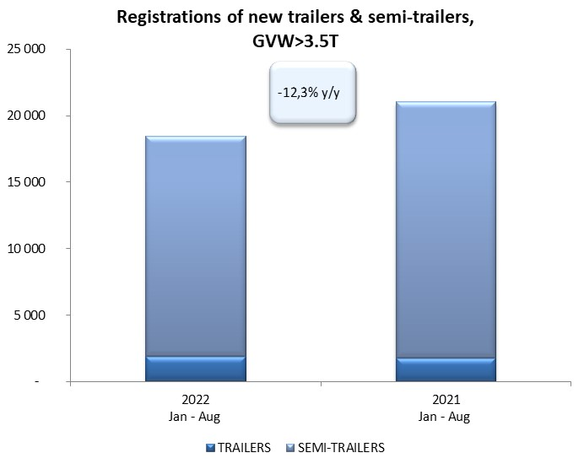
Special Semi -Trailers | - | 5 | -100.0% | 6 | 11 | -45.5%
TOTAL TRAILERS and SEMI-TRAILERS | 7,020 | 8,242 | -14.8% | 65,203 | 75,805 | -14.0%
*/ without temporary registered units
Source: PZPM analysis based on Central Register of Vehicles

 |  |  |  |  |  | units
First Registrations of New Trailers & Semi-Trailers *, GVW>3.5T
 | 2022 Aug | 2021 Aug | % change y/y | 2022 Jan - Aug | 2021 Jan - Aug | % change y/y
TRAILERS, GVW>3.5T* | 221 | 234 | -5.6% | 1,890 | 1,793 | 5.4%
Trailers for trucks | 219 | 233 | -6.0% | 1,872 | 1,775 | 5.5%
Special Trailers | 2 | 1 | 100.0% | 18 | 18 | 0.0%
SEMI-TRAILERS,GVW>3.5T* | 1,809 | 2,404 | -24.8% | 16,568 | 19,249 | -13.9%
Semi -Trailers for trucks | 1,809 | 2,400 | -24.6% | 16,565 | 19,240 | -13.9%
Special Semi -Trailers | - | 4 | -100.0% | 3 | 9 | -66.7%
TOTAL TRAILERS and SEMI-TRAILERS | 2,030 | 2,638 | -23.0% | 18,458 | 21,042 | -12.3%
*/ without temporary registered units
Source: PZPM analysis based on Central Register of Vehicles

Trail&Semi-Trail GVW>3,5T
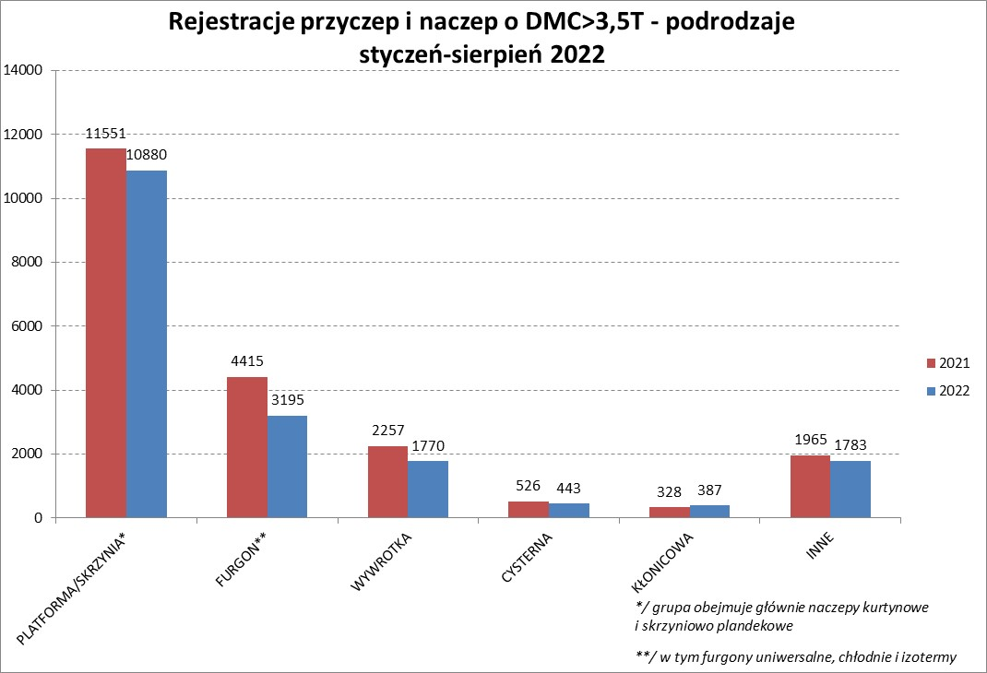

PZPM |  |  |  |  |  | 2022-09-07
Pierwsze rejestracje NOWYCH przyczep i naczep* o DMC>3,5T, udział w rynku %
First Registrations of NEW Trailers & Semi-Trailers with GVW>3.5T, Market Share %
 |  |  |  |  |  | Sztuki / Units
Pozycja | Marka | Rok narastająco Styczeń - Sierpień
 |  | YTD January - August
 |  | 2022 |  | 2021 |  | Zmiana % r/r
No. | Make
 |  | Ogółem | Udział % | Ogółem | Udział % | Change % y/y
 |  | Total | Mkt shr % | Total | Mkt shr %
1 | SCHMITZ CARGOBULL | 4234 | 22.94% | 5338 | 25.37% | -20.7%
2 | WIELTON | 2788 | 15.10% | 2448 | 11.63% | 13.9%
3 | KRONE | 2558 | 13.86% | 4318 | 20.52% | -40.8%
4 | KOEGEL | 1792 | 9.71% | 1887 | 8.97% | -5.0%
5 | SCHWARZMUELLER | 829 | 4.49% | 745 | 3.54% | 11.3%
6 | KAESSBOHRER | 594 | 3.22% | 574 | 2.73% | 3.5%
7 | WECON | 477 | 2.58% | 438 | 2.08% | 8.9%
8 | BODEX | 407 | 2.21% | 438 | 2.08% | -7.1%
9 | BERGER | 382 | 2.07% | 319 | 1.52% | 19.7%
10 | GNIOTPOL | 379 | 2.05% | 325 | 1.54% | 16.6%
11 | ZASŁAW | 326 | 1.77% | 314 | 1.49% | 3.8%
12 | KEMPF | 283 | 1.53% | 258 | 1.23% | 9.7%
13 | FLIEGL | 220 | 1.19% | 243 | 1.15% | -9.5%
14 | INTER CARS - FEBER | 202 | 1.09% | 234 | 1.11% | -13.7%
15 | REDOS | 181 | 0.98% | 173 | 0.82% | 4.6%
16 | MHS | 165 | 0.89% | 184 | 0.87% | -10.3%
17 | CHEREAU | 154 | 0.83% | 99 | 0.47% | 55.6%
18 | CIMC | 151 | 0.82% | 225 | 1.07% | -32.9%
19 | LAMBERET | 141 | 0.76% | 68 | 0.32% | 107.4%
20 | MEGA | 138 | 0.75% | 202 | 0.96% | -31.7%
 | Pozostałe / Others | 2057 | 11.1% | 2212 | 10.5% | -7.0%
 | OGÓŁEM / TOTAL | 18458 | 100% | 21042 | 100% | -12.3%
*/ bez rejestracji czasowych
Źródło: analizy PZPM na podstawie CEP
Source: PZPM analysis based on Central Register of Vehicles

Semi-Trail. GVW>3,5T


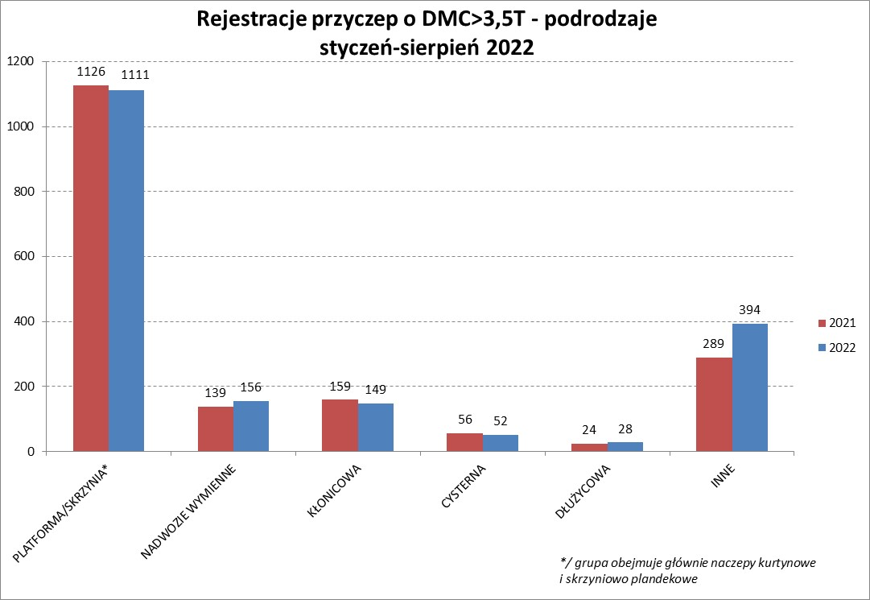

PZPM |  |  |  |  |  | 2022-09-07
Pierwsze rejestracje NOWYCH naczep* o DMC>3,5T, udział w rynku %
First Registrations of NEW Semi-Trailers with GVW>3.5T, Market Share %
 |  |  |  |  |  | Sztuki
Pozycja | Marka | Rok narastająco Styczeń - Sierpień
 |  | YTD January - August
 |  | 2022 |  | 2021 |  | Zmiana % r/r
No. | Make
 |  | Ogółem | Udział % | Ogółem | Udział % | Change % y/y
 |  | Total | Mkt shr % | Total | Mkt shr %
1 | SCHMITZ CARGOBULL | 4229 | 25.5% | 5333 | 27.71% | -20.7%
2 | WIELTON | 2585 | 15.6% | 2273 | 11.81% | 13.7%
3 | KRONE | 2547 | 15.4% | 4296 | 22.32% | -40.7%
4 | KOEGEL | 1782 | 10.8% | 1856 | 9.64% | -4.0%
5 | SCHWARZMUELLER | 825 | 5.0% | 733 | 3.81% | 12.6%
6 | KAESSBOHRER | 583 | 3.5% | 566 | 2.94% | 3.0%
7 | BODEX | 396 | 2.4% | 423 | 2.20% | -6.4%
8 | BERGER | 382 | 2.3% | 319 | 1.66% | 19.7%
9 | KEMPF | 282 | 1.7% | 258 | 1.34% | 9.3%
10 | ZASŁAW | 280 | 1.7% | 268 | 1.39% | 4.5%
11 | INTER CARS - FEBER | 201 | 1.2% | 234 | 1.22% | -14.1%
12 | FLIEGL | 200 | 1.2% | 220 | 1.14% | -9.1%
13 | CHEREAU | 154 | 0.9% | 99 | 0.51% | 55.6%
14 | CIMC | 151 | 0.9% | 225 | 1.17% | -32.9%
15 | LAMBERET | 141 | 0.9% | 68 | 0.35% | 107.4%
16 | MEGA | 134 | 0.8% | 202 | 1.05% | -33.7%
17 | BENALU | 113 | 0.7% | 139 | 0.72% | -18.7%
18 | FFB FELDBINDER | 102 | 0.6% | 115 | 0.60% | -11.3%
19 | KNAPEN | 88 | 0.5% | 76 | 0.39% | 15.8%
20 | D-TEC | 86 | 0.5% | 70 | 0.36% | 22.9%
 | Pozostałe / Others | 1307 | 7.9% | 1476 | 7.7% | -11.4%
 | OGÓŁEM / TOTAL | 16568 | 100% | 19249 | 100% | -13.9%
*/ bez rejestracji czasowych
Źródło: analizy PZPM na podstawie CEP
Source: PZPM analysis based on Central Register of Vehicles

Light Trailers

PZPM |  |  |  |  |  | 2022-09-07
Pierwsze rejestracje NOWYCH przyczep lekkich*, udział w rynku %
First Registrations of NEW Light Trailers*, Market Share %
 |  |  |  |  |  | Sztuki / Units
Pozycja | Marka | Rok narastająco Styczeń - Sierpień
 |  | YTD January - August
 |  | 2022 |  | 2021 |  | Zmiana % r/r
No. | Make
 |  | Ogółem | Udział % | Ogółem | Udział % | Change % y/y
 |  | Total | Mkt shr % | Total | Mkt shr %
1 | NEPTUN-SORELPOL | 9129 | 28.11% | 10632 | 27.16% | -14.1%
2 | TEMARED | 7635 | 23.51% | 8520 | 21.77% | -10.4%
3 | ZASŁAW | 2766 | 8.52% | 3506 | 8.96% | -21.1%
4 | NIEWIADÓW | 2421 | 7.46% | 3771 | 9.63% | -35.8%
5 | FARO | 1257 | 3.87% | 1545 | 3.95% | -18.6%
6 | MARTZ | 1182 | 3.64% | 1306 | 3.34% | -9.5%
7 | RYDWAN | 1051 | 3.24% | 1388 | 3.55% | -24.3%
8 | BRENDERUP-THULE TRAILERS | 654 | 2.01% | 1048 | 2.68% | -37.6%
9 | WIDPOL | 543 | 1.67% | 586 | 1.50% | -7.3%
10 | WIOLA | 506 | 1.56% | 588 | 1.50% | -13.9%
11 | FRACHT | 397 | 1.22% | 373 | 0.95% | 6.4%
12 | LORRIES | 323 | 0.99% | 335 | 0.86% | -3.6%
13 | GŁOWACZ | 316 | 0.97% | 360 | 0.92% | -12.2%
14 | SPAWLINE | 292 | 0.90% | 218 | 0.56% | 33.9%
15 | SYLAND | 289 | 0.89% | 414 | 1.06% | -30.2%
16 | STIM | 282 | 0.87% | 343 | 0.88% | -17.8%
17 | CARRO | 279 | 0.86% | 384 | 0.98% | -27.3%
18 | W.N.P. M.SUSKI | 267 | 0.82% | 335 | 0.86% | -20.3%
19 | MASTER-TECH | 243 | 0.75% | 287 | 0.73% | -15.3%
20 | MIRO-CAR1 | 194 | 0.60% | 267 | 0.68% | -27.3%
 | Pozostałe / Others | 2448 | 7.5% | 2939 | 7.5% | -16.7%
 | OGÓŁEM / TOTAL | 32474 | 100% | 39145 | 100% | -17.0%
*/ bez rejestracji czasowych
Źródło: analizy PZPM na podstawie CEP
Source: PZPM analysis based on Central Register of Vehicles

Agricultural Trailers
PZPM |  |  |  |  |  | 2022-09-05
Pierwsze rejestracje NOWYCH przyczep ciężarowych rolniczych*, udział w rynku %
First Registrations of NEW Agricultural Trailers*, Market Share %
 |  |  |  |  |  | Sztuki / Units
Pozycja | Marka | Rok narastająco Styczeń - Sierpień
 |  | YTD January - August
 |  | 2022 |  | 2021 |  | Zmiana % r/r
No. | Make
 |  | Ogółem | Udział % | Ogółem | Udział % | Change % y/y
 |  | Total | Mkt shr % | Total | Mkt shr %
1 | PRONAR | 2314 | 37.82% | 2464 | 39.20% | -6.1%
2 | METAL-FACH | 623 | 10.18% | 862 | 13.72% | -27.7%
3 | WIELTON | 578 | 9.45% | 566 | 9.01% | 2.1%
4 | METALTECH | 455 | 7.44% | 521 | 8.29% | -12.7%
5 | ZASŁAW | 275 | 4.49% | 315 | 5.01% | -12.7%
6 | PPHU WODZIŃSKI | 229 | 3.74% | 186 | 2.96% | 23.1%
7 | MARPOL | 198 | 3.24% | 116 | 1.85% | 70.7%
8 | MEPROZET | 191 | 3.12% | 198 | 3.15% | -3.5%
9 | CYNKOMET | 160 | 2.61% | 233 | 3.71% | -31.3%
10 | JOSKIN | 138 | 2.26% | 72 | 1.15% | 91.7%
11 | POMOT | 134 | 2.19% | 127 | 2.02% | 5.5%
12 | BBC | 102 | 1.67% | 55 | 0.88% | 85.5%
13 | GOMAR | 97 | 1.59% | 85 | 1.35% | 14.1%
14 | FLIEGL | 91 | 1.49% | 61 | 0.97% | 49.2%
15 | TECHMONT | 88 | 1.44% | 71 | 1.13% | 23.9%
 | Pozostałe / Others | 446 | 7.3% | 353 | 5.6% | 26.3%
 | OGÓŁEM / TOTAL | 6119 | 100% | 6285 | 100% | -2.6%
*/ bez rejestracji czasowych
Źródło: analizy PZPM na podstawie CEP
Source: PZPM analysis based on Central Register of Vehicles


PZPM
Source: PZPM analysis based on Central Register of Vehicles

Agri. Tractors

PZPM |  |  |  |  |  | 2022-09-05
Pierwsze rejestracje NOWYCH ciągników rolniczych*, udział w rynku %
First Registrations of NEW Agricultural Tractors*, Market Share %
 |  |  |  |  |  | Sztuki / Units
Pozycja | Marka | Rok narastająco Styczeń - Sierpień
 |  | YTD January - August
 |  | 2022 |  | 2021 |  | Zmiana % r/r
No. | Make
 |  | Ogółem | Udział % | Ogółem | Udział % | Change % y/y
 |  | Total | Mkt shr % | Total | Mkt shr %
1 | NEW HOLLAND | 1,283 | 16.57% | 1,725 | 19.03% | -25.6%
2 | JOHN DEERE | 1,038 | 13.41% | 943 | 10.40% | 10.1%
3 | DEUTZ-FAHR | 695 | 8.98% | 879 | 9.70% | -20.9%
4 | KUBOTA | 673 | 8.69% | 1,009 | 11.13% | -33.3%
5 | CASE IH | 655 | 8.46% | 668 | 7.37% | -1.9%
6 | MASSEY FERGUSON | 587 | 7.58% | 507 | 5.59% | 15.8%
7 | ZETOR | 447 | 5.77% | 635 | 7.00% | -29.6%
8 | FARMTRAC | 364 | 4.70% | 325 | 3.59% | 12.0%
9 | CLAAS | 348 | 4.49% | 420 | 4.63% | -17.1%
10 | VALTRA | 338 | 4.37% | 314 | 3.46% | 7.6%
11 | STEYR | 253 | 3.27% | 243 | 2.68% | 4.1%
12 | SOLIS | 211 | 2.73% | 185 | 2.04% | 14.1%
13 | FENDT | 200 | 2.58% | 254 | 2.80% | -21.3%
14 | LOVOL | 143 | 1.85% | 249 | 2.75% | -42.6%
15 | ARBOS | 71 | 0.92% | 338 | 3.73% | -79.0%
 | Pozostałe / Others | 437 | 5.6% | 371 | 4.1% | 17.8%
 | OGÓŁEM / TOTAL | 7,743 | 100% | 9,065 | 100% | -14.6%
*Pojazdy zarejestrowane jako Ciągniki Rolnicze bez wyróżnionych jako potencjalne ATV / UTV
** Liczby zawierają rejestracje czasowe na koniec miesięcy
Źródło: analizy PZPM na podstawie CEP
*Vehicles registered as Agricultural Tractors without considered as ATV / UTV
Source: PZPM analysis based on Central Register of Vehicles

